Ranking PiN_DMC>3,5T
PZPM |  |  |  |  |  | 2025-06-11
Pierwsze rejestracje NOWYCH przyczep i naczep* o DMC>3,5T, udział w rynku %
First Registrations of NEW Trailers & Semi-Trailers with GVW>3.5T, Market Share %
 |  |  |  |  |  | Sztuki / Units
Pozycja | Marka | Rok narastająco Styczeń - Maj
 |  | YTD January - May
 |  | 2025 |  | 2024 |  | Zmiana % r/r
No. | Make
 |  | Ogółem | Udział % | Ogółem | Udział % | Change % y/y
 |  | Total | Mkt shr % | Total | Mkt shr %
1 | SCHMITZ CARGOBULL | 2548 | 29.36% | 1608 | 20.07% | 58.5%
2 | KRONE | 1273 | 14.67% | 965 | 12.05% | 31.9%
3 | WIELTON | 1165 | 13.43% | 1043 | 13.02% | 11.7%
4 | KOEGEL | 928 | 10.69% | 890 | 11.11% | 4.3%
5 | WECON | 277 | 3.19% | 329 | 4.11% | -15.8%
6 | KAESSBOHRER | 216 | 2.49% | 141 | 1.76% | 53.2%
7 | SCHWARZMUELLER | 190 | 2.19% | 260 | 3.25% | -26.9%
8 | FLIEGL | 170 | 1.96% | 129 | 1.61% | 31.8%
9 | BODEX | 142 | 1.64% | 228 | 2.85% | -37.7%
10 | KEMPF | 105 | 1.21% | 215 | 2.68% | -51.2%
11 | ZASŁAW | 93 | 1.07% | 166 | 2.07% | -44.0%
12 | MEILLER-KIPPER | 90 | 1.04% | 82 | 1.02% | 9.8%
13 | D-TEC | 83 | 0.96% | 76 | 0.95% | 9.2%
14 | BERGER | 75 | 0.86% | 62 | 0.77% | 21.0%
15 | INTER CARS - FEBER | 61 | 0.70% | 140 | 1.75% | -56.4%
 | MEGA | 61 | 0.70% | 118 | 1.47% | -48.3%
17 | ROLFO | 60 | 0.69% | 24 | 0.30% | 150.0%
18 | FFB FELDBINDER | 55 | 0.63% | 63 | 0.79% | -12.7%
19 | GT TRAILERS/GNIOTPOL | 54 | 0.62% | 71 | 0.89% | -23.9%
20 | LOHR | 51 | 0.59% | 30 | 0.37% | 70.0%
 | Pozostałe / Others | 980 | 11.3% | 1370 | 17.1% | -28.5%
 | OGÓŁEM / TOTAL | 8677 | 100% | 8010 | 100% | 8.3%
*/ bez rejestracji czasowych
Źródło: analizy PZPM na podstawie CEP
Source: PZPM analysis based on Central Register of Vehicles
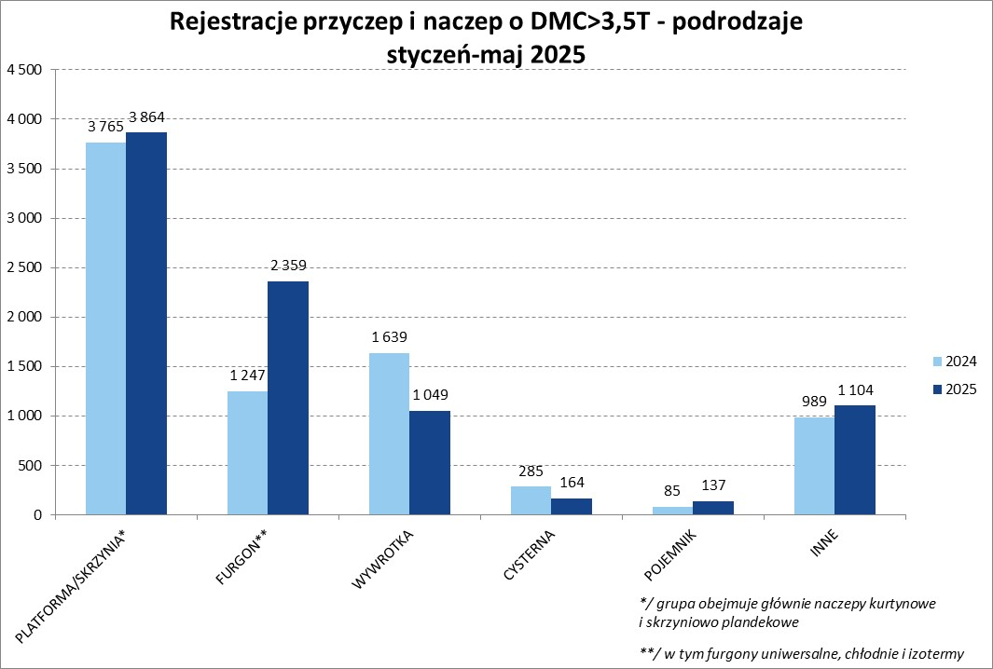

Ranking Naczepy DMC>3,5T
PZPM |  |  |  |  |  | 2025-06-11
Pierwsze rejestracje NOWYCH naczep* o DMC>3,5T, udział w rynku %
First Registrations of NEW Semi-Trailers with GVW>3.5T, Market Share %
 |  |  |  |  |  | Sztuki
Pozycja | Marka | Rok narastająco Styczeń - Maj
 |  | YTD January - May
 |  | 2025 |  | 2024 |  | Zmiana % r/r
No. | Make
 |  | Ogółem | Udział % | Ogółem | Udział % | Change % y/y
 |  | Total | Mkt shr % | Total | Mkt shr %
1 | SCHMITZ CARGOBULL | 2543 | 33.0% | 1603 | 22.66% | 58.6%
2 | KRONE | 1271 | 16.5% | 955 | 13.50% | 33.1%
3 | WIELTON | 944 | 12.3% | 861 | 12.17% | 9.6%
4 | KOEGEL | 924 | 12.0% | 890 | 12.58% | 3.8%
5 | KAESSBOHRER | 199 | 2.6% | 136 | 1.92% | 46.3%
6 | SCHWARZMUELLER | 186 | 2.4% | 249 | 3.52% | -25.3%
7 | FLIEGL | 146 | 1.9% | 117 | 1.65% | 24.8%
8 | BODEX | 134 | 1.7% | 225 | 3.18% | -40.4%
9 | KEMPF | 105 | 1.4% | 215 | 3.04% | -51.2%
10 | D-TEC | 83 | 1.1% | 76 | 1.07% | 9.2%
11 | ZASŁAW | 80 | 1.0% | 150 | 2.12% | -46.7%
12 | MEILLER-KIPPER | 78 | 1.0% | 71 | 1.00% | 9.9%
13 | BERGER | 75 | 1.0% | 62 | 0.88% | 21.0%
14 | INTER CARS - FEBER | 61 | 0.8% | 140 | 1.98% | -56.4%
 | MEGA | 61 | 0.8% | 118 | 1.67% | -48.3%
16 | FFB FELDBINDER | 55 | 0.7% | 63 | 0.89% | -12.7%
17 | STAS | 50 | 0.6% | 51 | 0.72% | -2.0%
18 | BENALU | 45 | 0.6% | 90 | 1.27% | -50.0%
19 | JANMIL | 38 | 0.5% | 44 | 0.62% | -13.6%
20 | SPITZER | 37 | 0.5% | 15 | 0.21% | 146.7%
 | Pozostałe / Others | 590 | 7.7% | 942 | 13.3% | -37.4%
 | OGÓŁEM / TOTAL | 7705 | 100% | 7073 | 100% | 8.9%
*/ bez rejestracji czasowych
Źródło: analizy PZPM na podstawie CEP
Source: PZPM analysis based on Central Register of Vehicles

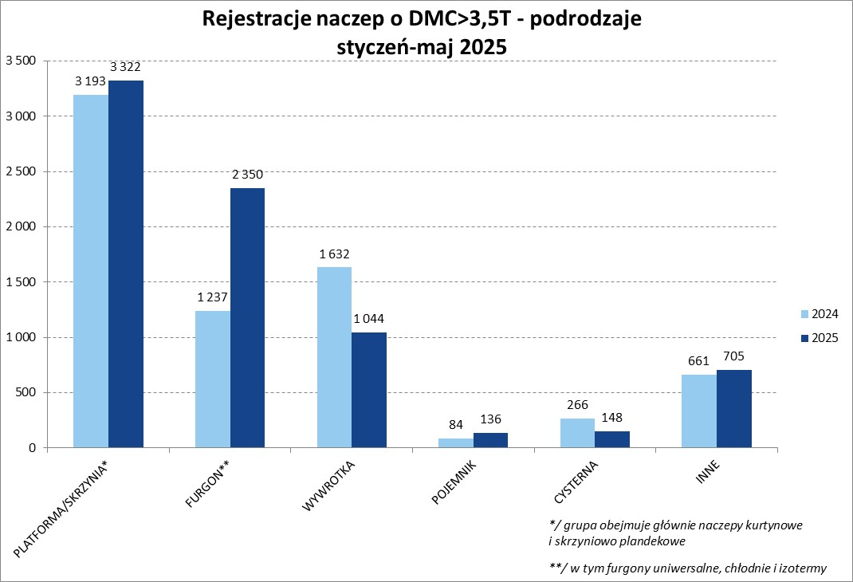

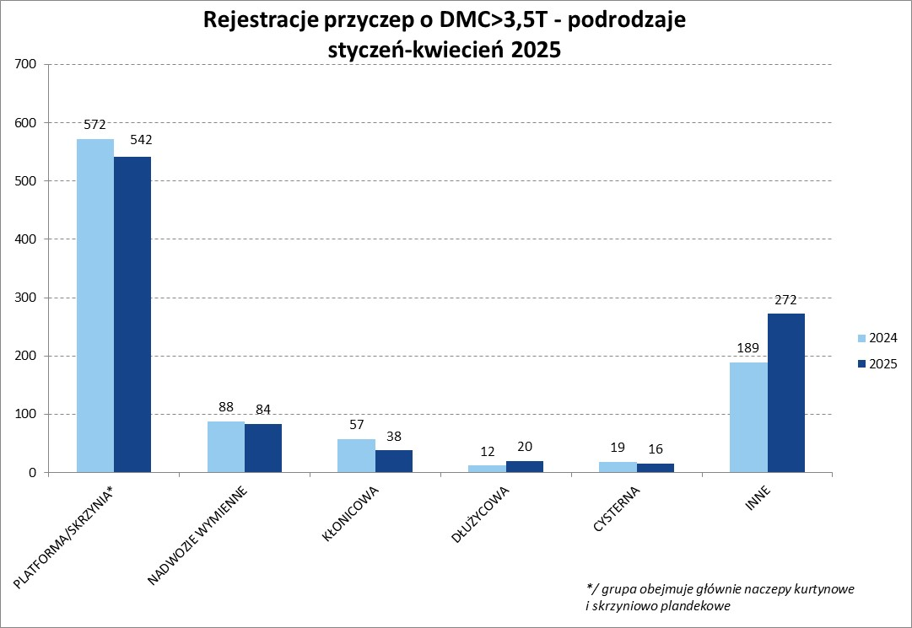

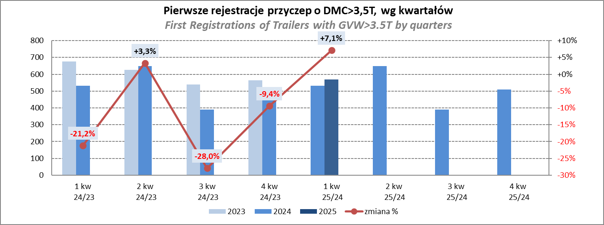

Przyczepy lekkie
PZPM |  |  |  |  |  | 2025-06-11
Pierwsze rejestracje NOWYCH przyczep lekkich*, udział w rynku %
First Registrations of NEW Light Trailers*, Market Share %
 |  |  |  |  |  | Sztuki / Units
Pozycja | Marka | Rok narastająco Styczeń - Maj
 |  | YTD January - May
 |  | 2025 |  | 2024 |  | Zmiana % r/r
No. | Make
 |  | Ogółem | Udział % | Ogółem | Udział % | Change % y/y
 |  | Total | Mkt shr % | Total | Mkt shr %
1 | NEPTUN-SORELPOL | 5764 | 26.05% | 5519 | 27.14% | 4.4%
2 | TEMARED | 5265 | 23.80% | 4860 | 23.90% | 8.3%
3 | ZASŁAW | 1407 | 6.36% | 1140 | 5.61% | 23.4%
4 | BRENDERUP-THULE TRAILERS | 1393 | 6.30% | 597 | 2.94% | 133.3%
5 | FARO | 993 | 4.49% | 956 | 4.70% | 3.9%
6 | NIEWIADÓW | 960 | 4.34% | 1260 | 6.20% | -23.8%
7 | RYDWAN | 687 | 3.11% | 753 | 3.70% | -8.8%
8 | MARTZ | 678 | 3.06% | 568 | 2.79% | 19.4%
9 | FRACHT | 436 | 1.97% | 432 | 2.12% | 0.9%
10 | WIOLA | 428 | 1.93% | 371 | 1.82% | 15.4%
11 | WIDPOL | 352 | 1.59% | 424 | 2.09% | -17.0%
12 | STIM | 236 | 1.07% | 242 | 1.19% | -2.5%
13 | LORRIES | 217 | 0.98% | 241 | 1.19% | -10.0%
14 | MASTER-TECH | 211 | 0.95% | 257 | 1.26% | -17.9%
 | GŁOWACZ | 211 | 0.95% | 236 | 1.16% | -10.6%
16 | SPAWLINE | 192 | 0.87% | 172 | 0.85% | 11.6%
17 | TOP TRAILER | 182 | 0.82% | 8 | 0.04% | 2175.0%
18 | MER | 177 | 0.80% | 168 | 0.83% | 5.4%
19 | W.N.P. M.SUSKI | 173 | 0.78% | 228 | 1.12% | -24.1%
20 | WOKADER | 144 | 0.65% | 3 | 0.01% | 4700.0%
 | Pozostałe / Others | 2019 | 9.1% | 1900 | 9.3% | 6.3%
 | OGÓŁEM / TOTAL | 22125 | 100% | 20335 | 100% | 8.8%
*/ bez rejestracji czasowych
Źródło: analizy PZPM na podstawie CEP
Source: PZPM analysis based on Central Register of Vehicles
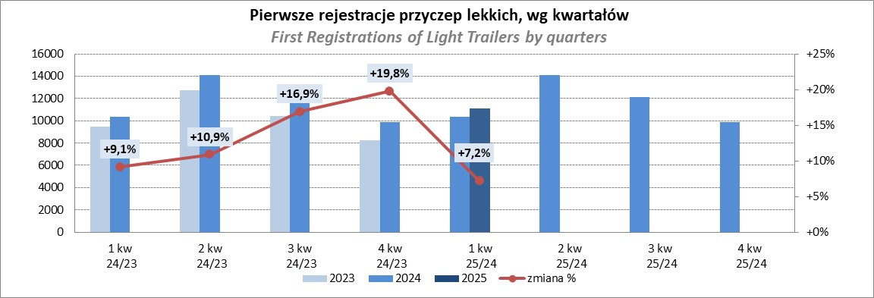

Ranking_P-CR
PZPM |  |  |  |  |  | 2025-06-11
Pierwsze rejestracje NOWYCH przyczep ciężarowych rolniczych*, udział w rynku %
First Registrations of NEW Agricultural Trailers*, Market Share %
 |  |  |  |  |  | Sztuki / Units
Pozycja | Marka | Rok narastająco Styczeń - Maj
 |  | YTD January - May
 |  | 2025 |  | 2024 |  | Zmiana % r/r
No. | Make
 |  | Ogółem | Udział % | Ogółem | Udział % | Change % y/y
 |  | Total | Mkt shr % | Total | Mkt shr %
1 | PRONAR | 663 | 25.25% | 459 | 23.86% | 44.4%
2 | METAL-FACH | 431 | 16.41% | 294 | 15.28% | 46.6%
3 | METALTECH | 204 | 7.77% | 171 | 8.89% | 19.3%
4 | WIELTON | 156 | 5.94% | 102 | 5.30% | 52.9%
5 | JOSKIN | 136 | 5.18% | 123 | 6.39% | 10.6%
6 | ZASŁAW | 127 | 4.84% | 64 | 3.33% | 98.4%
7 | MEPROZET | 100 | 3.81% | 114 | 5.93% | -12.3%
8 | FLIEGL | 83 | 3.16% | 43 | 2.23% | 93.0%
9 | PPHU WODZIŃSKI | 71 | 2.70% | 89 | 4.63% | -20.2%
10 | POMOT | 66 | 2.51% | 67 | 3.48% | -1.5%
11 | TECHMONT | 55 | 2.09% | 46 | 2.39% | 19.6%
12 | URSUS | 53 | 2.02% | 28 | 1.46% | 89.3%
13 | MARPOL | 44 | 1.68% | 41 | 2.13% | 7.3%
14 | CYNKOMET | 41 | 1.56% | 27 | 1.40% | 51.9%
15 | BBC | 35 | 1.33% | 23 | 1.20% | 52.2%
 | Pozostałe / Others | 361 | 13.7% | 233 | 12.1% | 54.9%
 | OGÓŁEM / TOTAL | 2626 | 100% | 1924 | 100% | 36.5%
*/ bez rejestracji czasowych
Źródło: analizy PZPM na podstawie CEP
Source: PZPM analysis based on Central Register of Vehicles
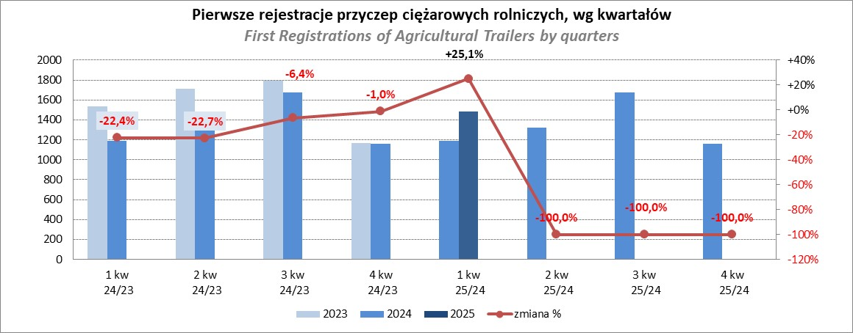

PZPM
Source: PZPM analysis based on Central Register of Vehicles

